1GD-FR-0020
 |  |  |  |  |  |  | PROCESO DE GESTIÓN DOCUMENTAL |  |  |  |  |  |  |  |  | POLICÍA NACIONAL
Código:1GD-FR-0020
Fecha: 04/07/2018 |  |  |  |  |  |  | DIAGNÓSTICO INTEGRAL PARA LOS ARCHIVOS DE LA POLICÍA NACIONAL
Versión: 0

CIUDAD: San José de Cúcuta. |  |  |  |  |  |  |  |  |  | FECHA ELABORACIÓN DEL DIAGNÓSTICO |  |  |  |  |  |  | 16 |  | 1 |  |  | 2022
RESPONSABLE DEL DILIGENCIAMIENTO: Patrullero RAFAEL BONILLA ARIAS - Auxiliar Archivo Central - Policía Metropolitana de Cúcuta.
A. IDENTIFICACIÓN
CÓDIGO Y NOMBRE DE LA UNIDAD: 3.8.5.3 Policía Metropolitana De Cúcuta.
FECHA DE CREACIÓN DE LA UNIDAD: Diciembre 09 del año 2008. |  |  |  |  |  |  |  |  |  | ACTO ADMINISTRATIVO DE CREACIÓN DE LA UNIDAD: Resolución 05391 del 09 de Diciembre del año 2008.
DIRECCIÓN DE LA UNIDAD: Avenida Demetrio Mendoza Calles 22 y 24 Barrió San Mateo. |  |  |  |  |  |  |  |  |  | ACTO ADMINISTRATIVO VIGENTE DE LA UNIDAD: Resolución 01696 del 10 de Mayo del año 2013.
CORREO ELECTRÓNICO DE LA UNIDAD: mecuc.coman@policia.gov.co |  |  |  |  |  |  |  |  |  | TELÉFONO: (7) 5754780 |  |  |  |  |  |  |  | IP: 266214
A.1 DIRECTOR, COMANDANTE O JEFE DE LA UNIDAD:
NOMBRE: |  |  | OSCAR ANTONIO MORENO MIRANDA
GRADO: |  |  | BRIGADIER GENERAL
CARGO: |  |  | Comandante Policía Metropolitana de Cúcuta.
TIEMPO EN EL CARGO:
A.2 ADMINISTRACIÓN DEL ARCHIVO
Jefe Grupo de Gestión Documental
NOMBRES Y APELLIDOS: MARCO AURELIO CEFERINO FIRACATIVE. |  |  |  |  |  |  |  |  |  | CAPACITACIÓN O CURSOS EN GESTIÓN DOCUMENTAL Y ARCHIVÍSTICA
GRADO: SUBCOMISARIO |  |  |  |  |  |  |  |  |  | 1
CARGO: Jefe Grupo Gestión Documental - Policía Metropolitana de Cúcuta. |  |  |  |  |  |  |  |  |  | 2
TIEMPO EN EL PROCESO DE GESTIÓN DOCUMENTAL |  |  |  |  |  |  |  |  |  | 3
TIEMPO EN LA INSTITUCIÓN |  |  |  |  |  |  |  |  |  | 4
CORREO INSTITUCIONAL: |  |  |  |  |  |  |  |  |  | 5
No. CELULAR: |  |  |  |  |  |  |  |  |  | 6
No IP DE LA OFICINA Y/O GRUPO: 5754780 EXT: IP: 266214 |  |  |  |  |  |  |  |  |  | 7
CONDICIÓN MÉDICO LABORAL: |  |  |  |  |  |  |  |  |  | 8
Funciones del Jefe Grupo de Gestión Documental
1 | Supervisar el trámite en las ventanillas únicas de la documentación oficial a través de mecanismos para que se garantice el manejo expedito y controlado de la correspondencia.
2 | Verificar el cumplimiento a los lineamientos del proceso de gestión documental, respecto al control de registros para que se ejecuten las directrices y regulaciones de los entes competentes.
3 | Supervisar la ejecución del procedimiento archivo central con el fin de garantizar la disponibilidad e integridad de los activos de información para la consulta.
Responsable Archivo Central
NOMBRES Y APELLIDOS: WILLLER STIP MARCIALES SALCEDO |  |  |  |  |  |  |  |  |  | CAPACITACIÓN O CURSOS EN GESTIÓN DOCUMENTAL Y ARCHIVÍSTICA
GRADO: SUBINTENDENTE |  |  |  |  |  |  |  |  |  | 1
CARGO: Responsable de Archivo Policía Metropolitana de Cúcuta. |  |  |  |  |  |  |  |  |  | 2
TIEMPO EN EL PROCESO DE GESTIÓN DOCUMENTAL |  |  |  |  |  |  |  |  |  | 3
TIEMPO EN LA INSTITUCIÓN |  |  |  |  |  |  |  |  |  | 4
CORREO INSTITUCIONAL: |  |  |  |  |  |  |  |  |  | 5
No. CELULAR:
No IP DE LA OFICINA Y/O GRUPO: 5754780 EXT: IP: 266214
CONDICIÓN MÉDICO LABORAL:
Funciones del Responsable Archivo Central
1 | Revisar los parámetros establecidos en gestión documental con el fin de garantizar los niveles de seguridad y confidencialidad de la información.
2 | Llevar el control de la entrada y salida de documentos que se encuentren bajo su responsabilidad siguiendo los procedimientos establecidos con el fin de prevenir la pérdida de información.
3 | Revisar los conceptos técnicos sobre gestión documental emitidos por el grupo con el fin de que cumplan con las directrices de la Institución y estatal.
TALENTO HUMANO
GRADO | APELLIDOS Y NOMBRES |  |  |  |  | CÉDULA | CARGO ACTUAL | No. De Celular | TIEMPO DE SERVICIO EN LA UNIDAD |  |  | TIEMPO EN EL PROCESO DE GESTIÓN DOCUMENTAL |  |  | NIVEL ACADÉMICO |  |  |  |  | CONDICIÓN MÉDICO LABORAL

 |  |  |  |  |  |  |  |  | Años | Meses | Días | Años | Meses | Días
SC | CEFERINO FIRACATIVE MARCO AURELIO |  |  |  |  |  | JEFE GESTION DOCUMENTAL
SI | MARCIALES SALCEDO WILLLER STIP |  |  |  |  |  | RESPONSABLE DE ARCHIVO
PT | GARCIA TARZONA JOSE DARIO |  |  |  |  |  | RADICADOR
PT | CASTRO NIÑO LUIS GUILLERMO |  |  |  |  |  | ESTAFETA
PT | BONILLA ARIAS RAFAEL |  |  |  |  |  | AUXILIAR ARCHIVO
APA09 | ARAUJO BUITRAGO CLAUDIA LILIANA |  |  |  |  |  | AUXILIAR PARA APOYO DE SEGURIDAD-09
A.3 NIVEL Y TIPO DE ARCHIVO
NIVEL DE LA UNIDAD |  |  |  |  |  | Asesor |  | Control |  | Operativo |  |  |  | Administrativo |  |  |  |  | Docente
 |  |  |  |  |  | No aplica |  | No aplica |  | X |  |  |  | No aplica |  |  |  |  | No aplica
JURISDICCIÓN |  |  |  |  |  | Dirección |  |  | Oficina Asesora |  |  | Región |  | Metropolitana |  | Departamento |  |  | Escuela de Policía |  |  |  | Centro de Instrucción
 |  |  |  |  |  | No aplica |  |  | No aplica |  |  | No aplica |  | Metropolitana de Cúcuta (MECUC) |  | No aplica |  |  | No aplica |  |  |  | No aplica
MISIÓN DE LA UNIDAD |  |  |  |  |  | Está encaminada a crear condiciones de seguridad para la convivencia ciudadana, mediante un efectivo servicio fundamentado en la prevención, investigación, control de delitos y contravenciones, contribuyendo a las condiciones necesarias para que los habitantes dentro de su jurisdicción, puedan ejercer su derechos y libertades públicas.
SISTEMA DE ARCHIVO |  |  |  |  |  | Centralizado |  |  |  |  |  |  | Descentralizado
 |  |  |  |  |  | X |  |  |  |  |  |  | No aplica
CLASES DE ARCHIVOS |  |  |  |  |  | Archivo de Gestión |  | Archivo de Central |  | Archivo Intermedio |  |  | Archivo Histórico |  |  | Número de Depósitos
 |  |  |  |  |  | No aplica |  | x |  | No aplica |  |  | No aplica |  |  | 7
NUMERO DE DEPENDENCIAS |  |  |  |  |  | Operativas |  |  |  |  |  |  |  | Administrativas
 |  |  |  |  |  | 45 |  |  |  |  |  |  |  | 26
SERVICIOS QUE PRESTA |  |  |  |  |  | EL GRUPO DE GESTIÓN DOCUMENTAL - ARCHIVO CENTRAL PRESTA LOS SIGUIENTES SERVICIOS
 |  |  |  |  |  | 1 | Asesorías y Acompañamientos |  |  |  |  | Periodicidad |  | Semestral | Cantidad |  | 100 | Origen |  | Interno
 |  |  |  |  |  | 2 | Respuesta Derechos de Petición |  |  |  |  |  |  | Semanal |  |  | 20 REGULARMENTE |  |  | Interno Y Externo
 |  |  |  |  |  | 3 | Prestamos y Consultas de Documentos |  |  |  |  |  |  | Trimestral |  |  | 5 |  |  | Interno
 |  |  |  |  |  | 4 | Transferencias Documentales |  |  |  |  |  |  | Mensual |  |  | 7 |  |  | Externo
 |  |  |  |  |  | 5 | Requerimientos / Solicitudes |  |  |  |  |  |  | Mensual |  |  | 5 |  |  | Interno Y Externo
 |  |  |  |  |  | PROCESOS TÉCNICOS DE REPROGRAFÍA DESARROLLADOS
 |  |  |  |  |  | DIGITALIZACIÓN | Unidad de Conservación | Periodicidad | Cantidad | MICROFILMACIÓN |  |  | Soporte |  |  |  | Periodicidad |  |  | Cantidad
 |  |  |  |  |  |  | No Aplica | No Aplica | No Aplica |  |  |  | No Aplica |  |  |  | No Aplica |  |  | No Aplica
 |  |  |  |  |  |  | Almacenamiento y Administración
 |  |  |  |  |  |  | No Aplica
A.4 PRESUPUESTO ANUAL DEL ARCHIVO
PROPIO: ________________________________________________________ |  |  |  |  |  |  | ASIGNADO POR LA DEPENDENCIA: ___________________________________ |  |  |  | SEGÚN NECESIDADES:__________________x____________________________________ |  |  |  |  |  |  | OTRO: ________________________________________
ASIGNACIÓN DE RUBROS PARA EL ARCHIVO: |  |  |  |  |  |  |  |  | $ 0
Materiales de consumo: |  |  |  |  |  |  |  |  | PAPELERIA $ 400.000
...
B1. DATOS GENERALES Y UBICACIÓN DEL DEPÓSITO DE ARCHIVO
B.5 EQUIPOS Y ENSERES
Accesorio |  |  |  |  |  |  |  | Cantidad | Accesorio |  |  |  |  | Cantidad | Accesorio |  |  |  |  |  |  | Cantidad
Cuenta con extintores CO2 (cuantos): |  |  |  |  |  |  |  | 2 | Termohigrómetros |  |  |  |  | 2 | Puestos de Trabajo |  |  |  |  |  |  | 4
Cuenta con extintores Multipropósito(cuantos): |  |  |  |  |  |  |  | 3 | Equipos de Computo |  |  |  |  | 4 | Teléfonos |  |  |  |  |  |  | 1
Cuenta con extractores de aire (cuantos): |  |  |  |  |  |  |  | 4 | Escáneres |  |  |  |  | 1 | Unidades de Conservación (Cajas) |  |  |  |  |  |  | 2,470
Cuenta con sensores de movimiento: |  |  |  |  |  |  |  | 0 | Impresoras |  |  |  |  | 1 | Unidades de Conservación (Carpetas) |  |  |  |  |  |  | 617,250
Deshumidificadores |  |  |  |  |  |  |  | 1 | Fotocopiadoras |  |  |  |  | 0 | Equipos de Microfilmación |  |  |  |  |  |  | 0
Otros, cuales?
EVIDENCIA FOTOGRÁFICA
SE DEBERÁ ANEXAR FOTOGRAFÍAS QUE DEN CUANTA DE LAS CONDICIONES TÉCNICAS MÍNIMAS QUE PRESENTA LA ESTRUCTURA DEL ARCHIVO, EQUIPAMIENTO Y MOBILIARIO, ESTANTERÍA, SEÑALÉTICA Y SEGURIDAD, LAS ÁREAS COLINDANTES Y EL ESTADO DE LA INFORMACIÓN ADMINISTRADA POR LA UNIDAD
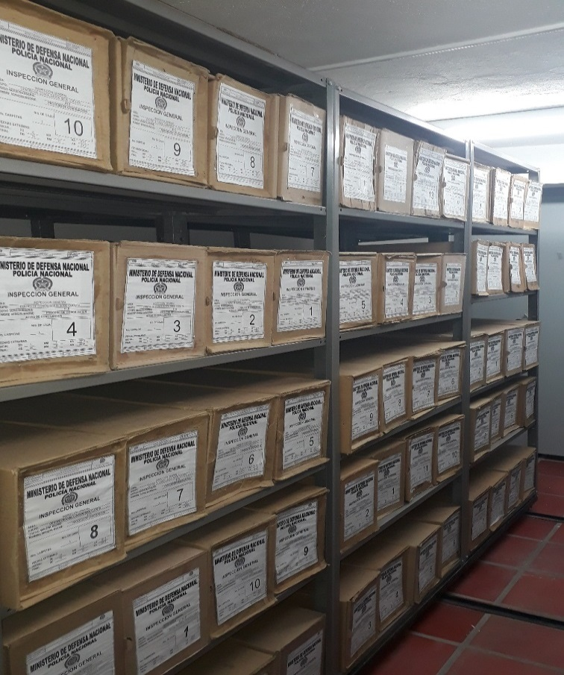
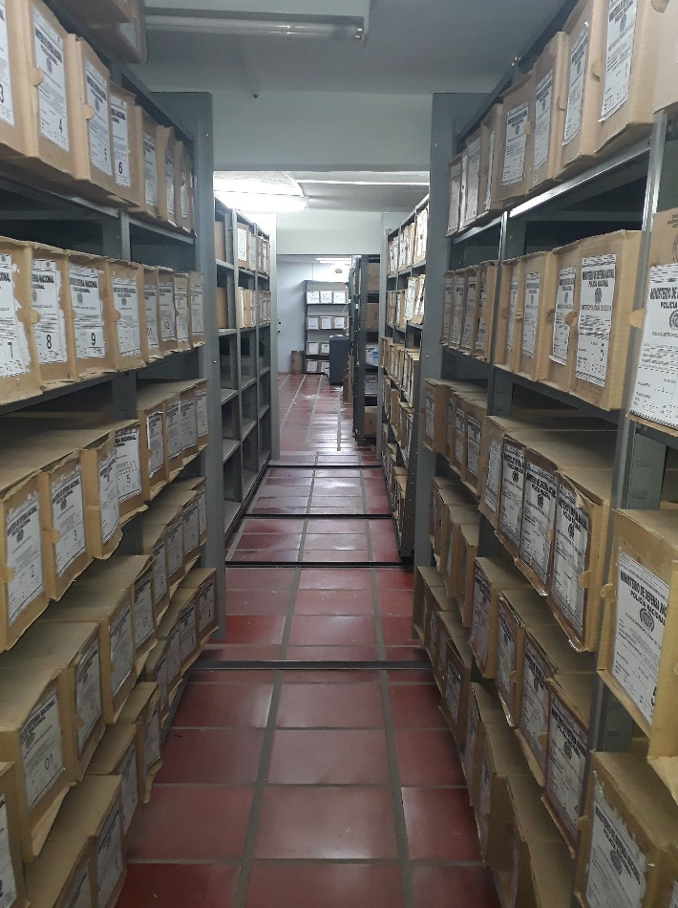
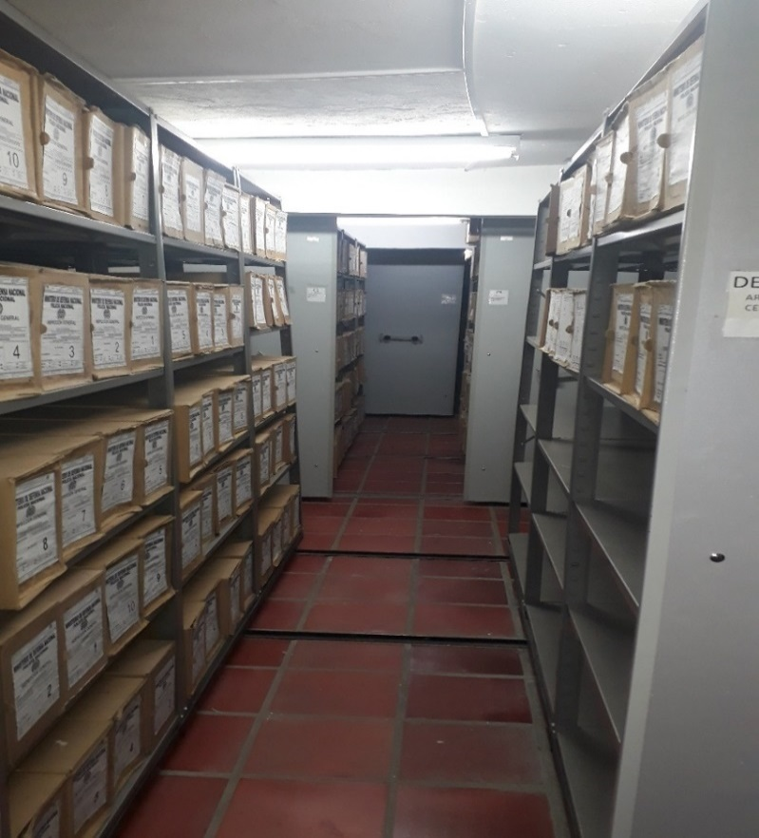
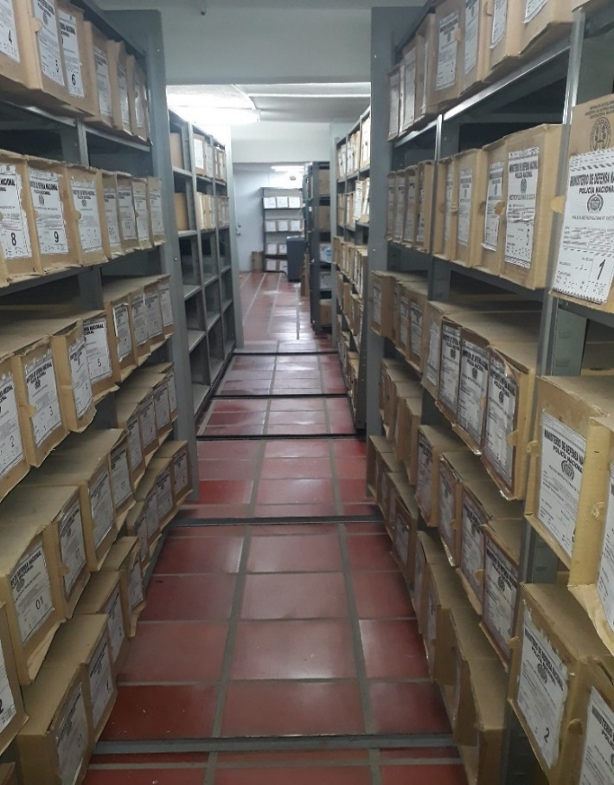
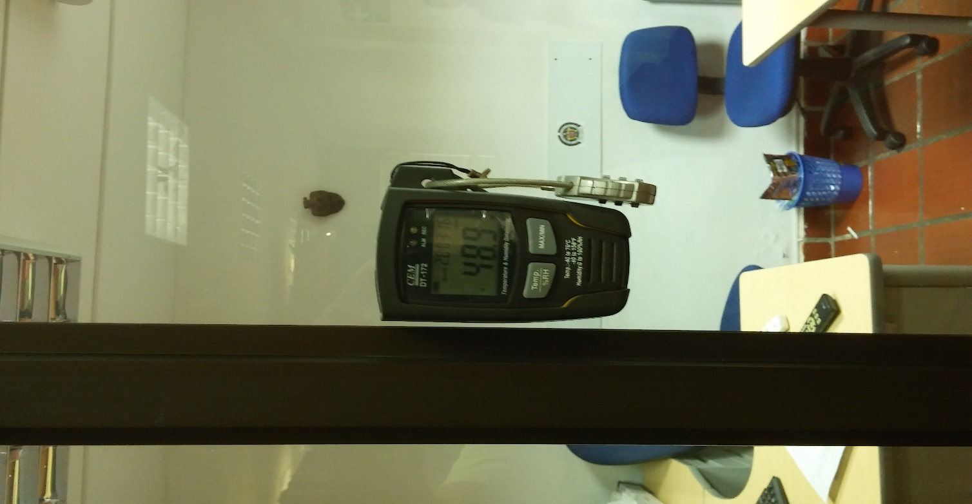
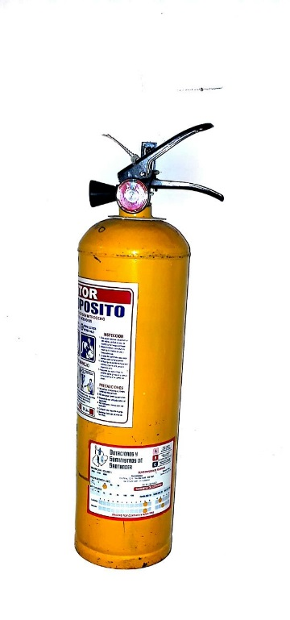

C. CARACTERÍSTICAS DE LA DOCUMENTACIÓN
IDENTIFICACIÓN DEL FONDO ACUMULDADO O DOCUMENTAL
UNIDAD POLICIAL |  |  |  |  |  |  | POLICIA METROPOLITANA DE CUCUTA |  |  |  | DEPENDENCIA PRODUCTORA: |  |  |  | GRUPO DE GESTION DOCUMENTAL - ARCHIVO CENTRAL MECUC.
ACERVO DOCUMENTAL
Fechas Extremas Acervo Documental |  |  |  |  |  | Cantidades de Unidades de Conservación Cajas |  | Cantidad Soporte Documental
Fecha Inicial |  | X | X | X |  | No aplica |  | Archivo de Gestión | Papel (carpetas) | Análogo | Digital | Planos | Libros | Videos | Fotografías |  | Cintas |  | Microfilmes |  | Magnéticos y ópticos |  | Pergaminos
fecha final |  | X | X | X |  |  |  |  | X | X | X | X | X | X | X |  | X |  | X |  | X |  | X
Fecha Inicial |  | X | X | X |  | No aplica |  | Archivo Central | Papel (carpetas) | Análogo | Digital | Planos | Libros | Videos | Fotografías |  | Cintas |  | Microfilmes |  | Magnéticos y ópticos |  | Pergaminos
fecha final |  | X | X | X |  |  |  |  | X | X | X | X |  | X | X |  | X |  | X |  | X |  | X
...
B. Inspección y mantenimiento de sistemas de almacenamiento e instalaciones físicas |  |  |  |  |  |  | Archivo Central |  |  | SE DIO INSTRUCCIÓN AL PERSONAL DE SECRETARIOS Y RESPONSABLES DE ARCHIVOS DE GESTION MECUC. |  |  | SE PASO REVISTA A LAS UNIDADES MEDIANTE ORDEN DE SERVICIO NUMERO 153 COMAN-PLANE DEL 24 JUNIO 2021 |  |  | Trimestral |  |  |  |  | SIN NOVEDAD
C. Saneamiento ambiental: desinfección, desratización y desinsectación |  |  |  |  |  |  | Archivo Central |  |  | SE DIO INSTRUCCIÓN AL PERSONAL DE SECRETARIOS Y RESPONSABLES DE ARCHIVOS DE GESTION MECUC. |  |  | SE HA RELIZADO SOCILAIZACION CON EL PERSONAL DE SECRETARIOS Y RESPONSABLES DE ARCHIVO DE LAS UNIDADES QUE CONOFRMAN ESTA METROPOLITANA SOBRE MEDIANTE EL APLICATIVO MICROSOFT TEAMS Y SE PASO REVISTA A LAS UNIDADES MEDIANTE ORDEN DE SERVICIO NUMERO 153 COMAN-PLANE DEL 24 JUNIO 2021 |  |  | Semestral |  |  |  |  | SIN NOVEDAD
D. Monitoreo y control de condiciones ambientales |  |  |  |  |  |  | Archivo Central |  |  | SE DIO INSTRUCCIÓN AL PERSONAL DE SECRETARIOS Y RESPONSABLES DE ARCHIVOS DE GESTION MECUC. |  |  | SE HA RELIZADO SOCILAIZACION CON EL PERSONAL DE SECRETARIOS Y RESPONSABLES DE ARCHIVO DE LAS UNIDADES QUE CONOFRMAN ESTA METROPOLITANA SOBRE MEDIANTE EL APLICATIVO MICROSOFT TEAMS SE PASO REVISTA A LAS UNIDADES MEDIANTE ORDEN DE SERVICIO NUMERO 153 COMAN-PLANE DEL 24 JUNIO 2021 |  |  | Trimestral |  |  |  |  | SIN NOVEDAD
E. Almacenamiento y re-almacenamiento |  |  |  |  |  |  | Archivo Central |  |  | SE REALIZO EL MANTENIMIENTO RESPECTIVO A LAS INSTALACIONES DEL ARCHIVO CENTRAL, |  |  | SE REALIZO EL MANTENIMIENTO RESPECTIVO A LAS INSTALACIONES DEL ARCHIVO CENTRAL, DE IGUAL FORMA SE LLEVO A CABO EL SEGUIMIENTO A LA TRAZABILIDAD DE LAS SOLICITUDES REALIZADAS AL COMANDO MECUC EN RELACION A LA ADQUISICION DE UNA BODEGA, CON EL FIN DE ALMACENAR LOS ACERVOS DOCUMENTALES DE VIGENCIAS FUTURAS . SE PASO REVISTA A LAS UNIDADES MEDIANTE ORDEN DE SERVICIO NUMERO 153 COMAN-PLANE DEL 24 JUNIO 2021 |  |  | Trimestral |  |  |  |  | SIN NOVEDAD
F. Prevención de emergencias y atención de desastres. |  |  |  |  |  |  | Archivo Central |  |  | SE DIO INSTRUCCIÓN AL PERSONAL DE SECRETARIOS Y RESPONSABLES DE ARCHIVOS DE GESTION MECUC. |  |  | SE SOCIACIALIZO MEDIANTE EL APLICATIVO MICROSOFT TEAMS POR PARTE DEL SEÑOR SUBCOMISARIO MARCO AURELIO CFERINO FIRACATIVE JEFE GRUPO GESTIÓN DOCUMENTAL, AL PERSONAL DE SECRETARIOS Y RESPONSABLES DE LOS ARCHIVOS DE GESTIÓN PERTENECIENTES A LA POLICÍA METROPOLITANA DE CÚCUTA, SOBRE NORMATIVA VIGENTE, GUIAS, PROCEDIMIENTOS Y FORMATOS ASOCIADOS AL PROCESO DE GESTION DOCUMENTAL Y EL PLAN DE EMERGENCIA MECUC 2021 |  |  | Semestral |  |  |  |  | SIN NOVEDAD

Programa |  |  |  |  |  |  | Clase de Archivo |  |  | Actividad |  |  | Evidencia |  |  | periodicidad |  |  |  |  | Observaciones
A. Preservación digitla a largo plazo |  |  |  |  |  |  | Archivo Central |  |  | No aplica |  |  | No aplica |  |  |  |  |  |  |  | SIN NOVEDAD
EVIDENCIA FOTOGRÁFICA
SE DEBERÁ ANEXAR FOTOGRAFÍAS QUE DEN CUANTA DE LAS CONDICIONES DE ORGANIZACIÓN, ADMINISTRACIÓN, CUSTODIA Y CONSERVACIÓN DE LOS ACERVOS DOCUMENTALES
Plan de conservación de preventiva
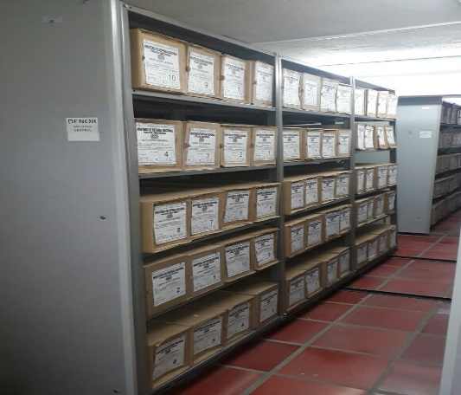
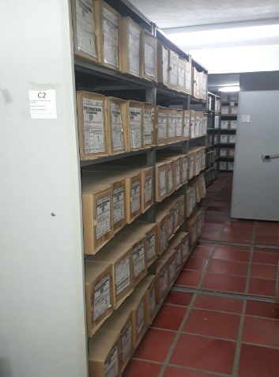
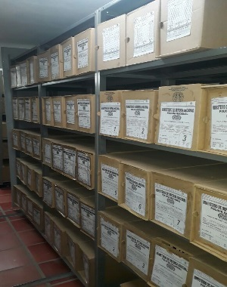
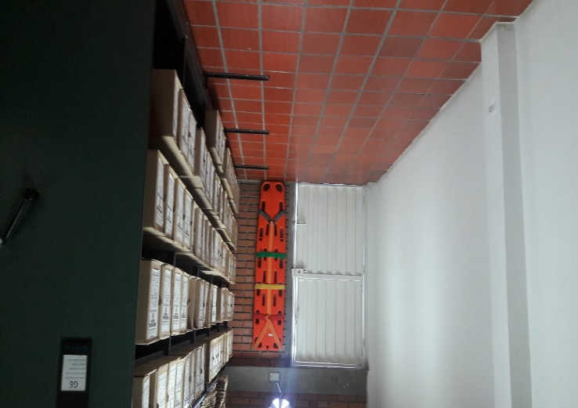

Fecha de Elaboración |  |  |  | 9 | 9 | 2021 |  | Fecha de Elaboración |  | 9 | 9 | 2021 |  |  |  | VISTO BUENO JEFE DE LA UNIDAD
Diagnostico Elaborado por: |  |  |  |  |  |  |  | Jefe Grupo de Gestión Documental |  |  |  |  |  |  |  | Comandante de Unidad
 |  |  |  | Patrullero RAFAEL BONILLA ARIAS |  |  |  |  |  | Subcomisario MARCO AURELIO CEFERINO FIRACATIVE |  |  |  |  |  |  | Brigadier General OSCAR ANTONIO MORENO MIRANDA
Firma |  |  |  |  |  |  |  | Firma |  |  |  |  |  |  |  |  | Firma

